PLC对应MODBUS地址表
序号 | 名称 | 单位 | MODBUS地址十进制 | MODBUS位数 | 放大系数 | 小数点数 | PLC地址DB14数据块地址偏移量 | 数据类型 | 备注
1 | 运行模式（1制冷、2制热、3通风、4除湿） |  | 44 | 16 | 1 | 1 | 86 | 废 | 只读，131073制冷，131074制热，131075通风，131076除湿开机 | 制冷DBW读取值为2，
 |  |  |  |  |  |  | 89 | DBB | 制冷DBB为1，制热DBB为2，改为通风时DBB为3，除湿 4 | 可写入
2 | 系统开关（0关闭、1开启） |  | 45 | 16 | 1 | 1 | 88 | 废 | 只读，65536制冷关，65537制冷开，131072制热关，131073制热开机，196608通风关机，196609通风开机 | 关机DBW读取值为1
 |  |  |  |  |  |  | 91 | DBB | DBB关机0，开机1 | 可写入
3 | 集中能源供给（1制冷，2制热，3无） |  | 51 | 16 | 1 | 1 | 100 | 废 | 只读，65537制冷1，65538制热2，65539无3 | 制冷DBW读取值为1
 |  |  |  |  |  |  | 103 | DBB | 制冷DBB为1，制热DBB为2，改为通风时DBB为3 | 可写入
4 | 加湿功能开关（0关闭、1开启） |  | 159 | 16 | 1 | 1 | 316 | 废 | 只读，2621440加湿关0，2621441加湿开1
 |  |  |  |  |  |  | 319 | DBB | DBB数据，0关闭、1开启 | 可写入
5 | 离家节能标识 |  | 52 | 16 | 1 | 1 | 102 | 废 | 只读，65536关0，65537开1
 |  |  |  |  |  |  | 105 | DBB | DBB数据，0关闭、1开启 | 可写入
6 | 水力模块二次水出水温度检测值 | ℃ | 63 | 16 | 0.1 | 1 | 124 | 废 | DBD数据
 |  |  |  |  |  |  | 126 | DBW | DBW数据 | BDW126地址是二次水出水温度检测值
7 | 水力模块二次水进水温度检测值 | ℃ | 64 | 16 | 0.1 | 1 | 126 | 废 | DBW数据 | BDW126地址是二次水出水温度检测值
 |  |  |  |  |  |  | 128 | DBW | DBW数据
8 | 水力模块一次阀门开度 | % | 66 | 16 | 0.1 | 1 | 130 | 废
 |  |  |  |  |  |  | 132 | DBW | DBW数据 | 测试DBW值为1 | 阀门开度显示0.1（1）
 | 新风机一次阀门开度反馈 | % | 180 |  | 0.1 |  | 358 | 废
 |  |  |  |  |  |  | 360 | DBW | DBW数据 | 测试DBW值为90 | 阀门开度显示9（90）
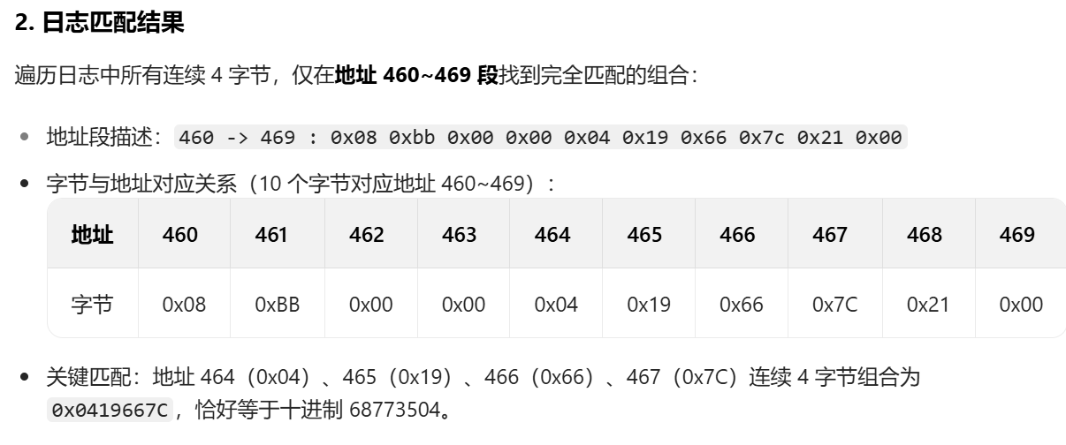
9 | PM2.5 | ug/m³ | 250 | 16 | 1 | 1 | 498 | DBD
 |  |  |  |  |  |  | 500 | DBW | DBW数据
10 | CO2 | PPM | 254 | 16 | 1 | 1 | 506 | DBD
 |  |  |  |  |  |  | 508 | DBW
11 | 空气品质传感器通讯故障 |  | 265 |  |  |  | 528 |  | DBB、DBD数据0正常
 |  |  |  |  |  |  | 530 | DBW | 故障代码265-1
12 | 能耗表通讯故障 | / | 248 | 16 | 1 | 0 | 494 |  | 65536正常
 |  |  |  |  |  |  | 496 | DBW
13 | 工作时间 | 秒 | 232 | 32 | 1 | 0 | 462 | 废 | 数据不对
 |  |  |  |  |  |  | 464 | 十六进制 |  | 464（0x04）、465（0x19）、466（0x66）、467（0x7C）连续 4 字节组合0x0419667C，恰好等于十进制 68773504 | 测试时朗诗屏面板显示数据为68773504 | 日志中地址 464~467 组成的 32 位大端数据即为十进制 68773504，对应的十六进制是0x0419667C
 |  |  |  |  |  |  | 465 | 十六进制
 |  |  |  |  |  |  | 466 | 十六进制
 |  |  |  |  |  |  | 467 | 十六进制
14 | 累计制热量（软件221不对） | 度 | 222 | 16 | 1 | 0 | 442 | DBD
 |  |  |  |  |  |  | 444 | DBW
15 | 累计制冷量 | 度 | 225 | 16 | 1 | 0 | 448 | DBD
 |  |  |  |  |  |  | 450 | DBW
16 | 系统风量设置（1低速、2高速） | 档 | 46 | 16 | 1 | 0 | 90 | 废 | 开机时65537低档1，开机时65538高速2，关机时1低档，关机时2高速
 |  |  |  |  |  |  | 93 | DBB | DBB数据1低速、2高速 | 可写入
17 | 风机转速 | 转/分 | 181 | 16 | 1 | 0 | 360 | 废
 |  |  |  |  |  |  | 362 | DBW | DBW数据
18 | 风机档位反馈 | 档 | 179 | 16 | 1 | 1 | 356 | 废
 |  |  |  |  |  |  | 359 | DBB | DBB数据1低速、2高速
19 | 滤网报警小时数设置 | 小时 | 163 |  |  |  | 324 | 废 |  | 默认1000小时
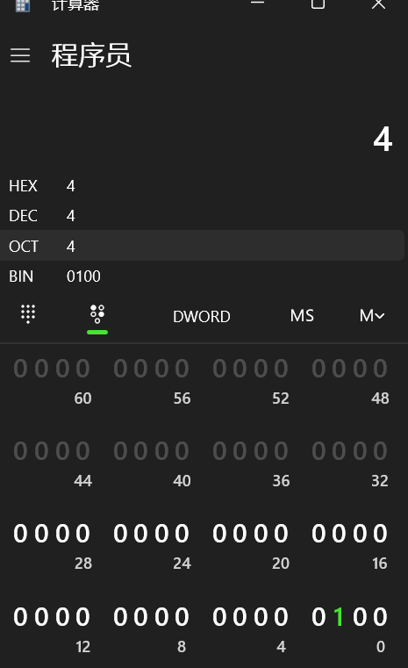
 |  |  |  |  |  |  | 326 | DBW | DBW数据 | 可写入
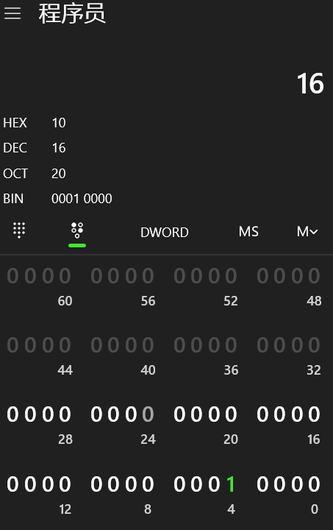
20 | 滤网使用小时数 | 小时 | 211 | 16 | 1 | 1 | 420 | 废
 |  |  |  |  |  |  | 422 | DBW | DBW数据 | 可写入
21 | 清空滤网计时 |  | 161 |  |  |  | 320 | DBD | 测试过DBD数据，监测中0，清空1，清空后会恢复到0。（写入数据时可后台清零） | 可写入
 |  |  |  |  |  |  | 322 | DBW
22 | 出风温度设定 | ℃ | 175 | 16 | 0.1 | 1 | 348 | DBD
 |  |  |  |  |  |  | 350 | DBW
23 | 过盘管出风温度（系数不太对） | ℃ | 184 | 16 | 0.1 | 1 | 366 | DBD
 |  |  |  |  |  |  | 368 | DBW
24 | 新风入口温度 | ℃ | 186 | 16 | 0.1 | 1 | 370 | DBD
 |  |  |  |  |  |  | 372 | DBW
25 | 盘管进水温度 | ℃ | 189 | 16 | 0.1 | 1 | 376 | DBD
 |  |  |  |  |  |  | 378 | DBW
26 | 盘管出水温度 | ℃ | 190 | 16 | 0.1 | 1 | 378 | 废
 |  |  |  |  |  |  | 380 | DBW
27 | 加湿湿度上限（设置） | % | 157 | 16 | 1 | 1 | 312 | DBD
 |  |  |  |  |  |  | 314 | DBW
28 | 加湿湿度下限（设置） | % | 158 | 16 | 1 | 1 | 314 | 废 |  | 默认湿度55
 |  |  |  |  |  |  | 316 | DBW
29 | 水力模块低温故障 |  | 70 | 16 | 1 | 0 | 138
 |  |  |  |  |  |  | 140 | DBW
30 | 新风机停机故障 |  | 82 | 16 | 1 | 0 | 162
 |  |  |  |  |  |  | 164 | DBW
31 | 新风机通信故障 |  | 193 | 16 | 1 | 0 | 384
 |  |  |  |  |  |  | 386 | DBW | BDW386故障码为1 |  | 面板显示新风通讯故障193-1
32 | 风机设备故障 |  | 194 | 16 | 1 | 0 | 386
 |  |  |  |  |  |  | 388 | DBW
33 | 风机状态故障0-1 |  | 194 | 16 | 1 | 0 | 386
 |  |  |  |  |  |  | 388 | DBW | DBW388风机状态故障故障码为1 | 1的二进制=0001 | 面板显示故障码194-1
34 | 出风温度异常状态1-1 |  | 194 | 16 | 1 | 0 | 386
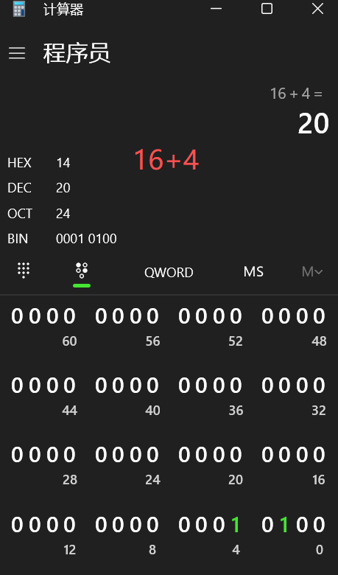
 |  |  |  |  |  |  | 388 | DBW | DBW388故障码为2 | 2的二进制=0010 | 面板显示故障码194-2
35 | 进风温度传感器故障2-1 |  | 194 | 16 | 1 | 0 | 386
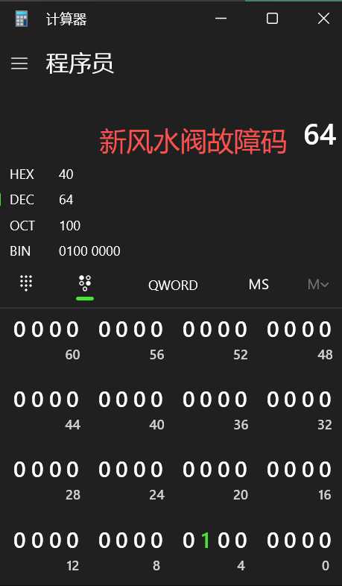
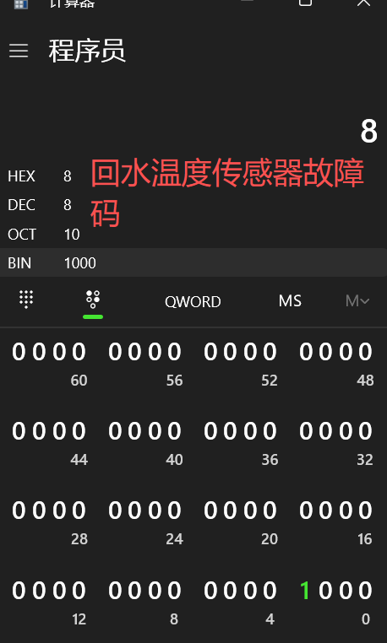
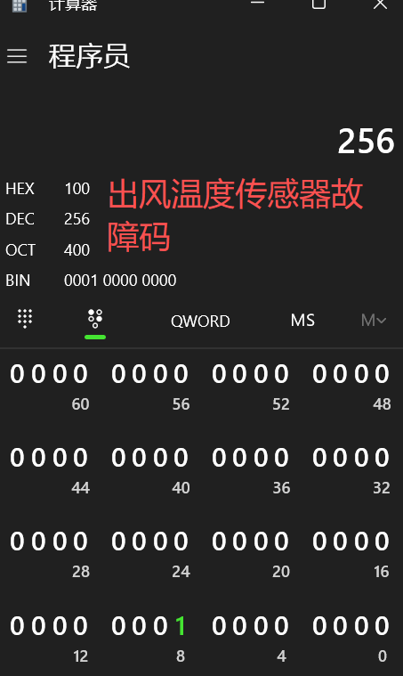
 |  |  |  |  |  |  | 388 | DBW | DBW388进风温度传感器故障码为4 | 4的二进制=0100 | 面板显示故障码194-4
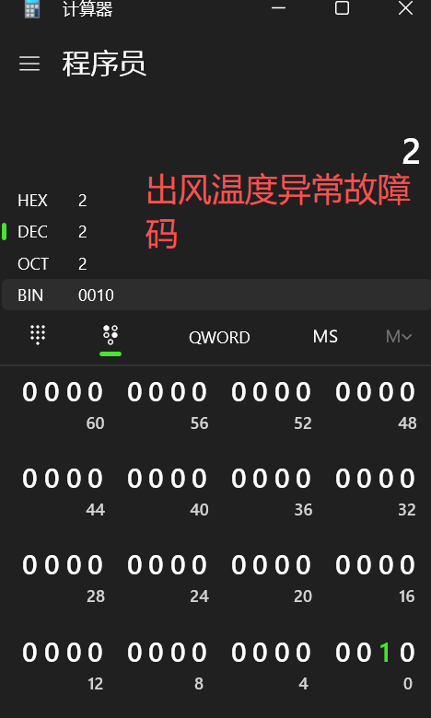
36 | 回水温度传感器故障3-1 |  | 194 | 16 | 1 | 0 | 386
 |  |  |  |  |  |  | 388 | DBW | DBW388回水温度传感器故障码为8 | 8的二进制=1000 | 面板显示故障码194-8
37 | 进水温度传感器故障4-1 |  | 194 | 16 | 1 | 0 | 386
 |  |  |  |  |  |  | 388 | DBW | DBW388进水温度传感器故障码为16 | 16的二进制=0001 0000 | 面板显示故障码194-16
38 | 加湿器故障5-1 |  | 194 | 16 | 1 | 0 | 386
 |  |  |  |  |  |  | 388 | DBW | DBW388加湿器故障码为32 | 32的二进制=0010 0000 | 面板显示故障码194-32
39 | 新风水阀故障6-1 |  | 194 | 16 | 1 | 0 | 386
 |  |  |  |  |  |  | 388 | DBW | DBW388新风水阀故障码为64 | 64的二进制=0100 0000 | 面板显示故障码194-64
40 | 防冻保护故障7-1 |  | 194 | 16 | 1 | 0 | 386
 |  |  |  |  |  |  | 388 | DBW | DBW388防冻保护故障码为128 | 128的二进制=1000 0000 | 面板显示故障码194-128
41 | 出风温度传感器故障8-1 |  | 194 | 16 | 1 | 0 | 386
 |  |  |  |  |  |  | 388 | DBW | DBW388出风温度传感器故障码为256 | 256的二进制=0001 0000 0000 | 面板显示故障码194-256
42 | 客厅开关（0关闭、1开启） |  | 667 | 16 | 1 | 1 | 1332 |  | 0关闭、1开启
 |  |  |  |  |  |  | 1335 | DBB | DBB数据（0关闭、1开启） | 可写入
43 | 客厅实际温度 | ℃ | 662 | 16 | 0.1 | 1 | 1322 | DBD | 可以作废
 |  |  |  |  |  |  | 1324 | DBW | DBW数据，读取后系数乘以0.1就为温度
44 | 客厅相对湿度 | % | 664 | 16 | 0.1 | 1 | 1326 | 废 | 测试的出的数据不对
 |  |  |  |  |  |  | 1328 | DBW | DBW数据，读取后系数乘以0.1就为湿度
45 | 客厅设定温度（设置） | ℃ | 668 | 16 | 0.1 | 1 | 1334 | DBD |  | 可写入
 |  |  |  |  |  |  | 1336 | DBW | DBW数据一样的，乘以0.1就为温度
46 | 客厅NTC温度传感器元件温度 | ℃ | 663 |  | 0.1 |  | 1324 | 废 | 测试的出的数据不对
 |  |  |  |  |  |  | 1326 | DBW | DBW数据，读取后系数乘以0.1就为温度
47 | 客厅面板露点温度设置 | ℃ | 665 |  | 0.1 |  | 1328 | 废 | 测试的出的数据不对
 |  |  |  |  |  |  | 1330 | DBW | DBW数据，读取后系数乘以0.1就为温度
48 | 客厅面板内置温度传感器故障 |  | 673 |  |  |  | 1344
 |  |  |  |  |  |  | 1346 | DBW
49 | 客厅面板湿度传感器故障 |  | 674 |  |  |  | 1346
 |  |  |  |  |  |  | 1348 | DBW
50 | 客厅面板外置温度传感器故障 |  | 675 |  |  |  | 1348
 |  |  |  |  |  |  | 1350 | DBW
51 | 客厅面板凝露提醒 |  | 676 |  |  |  | 1350
 |  |  |  |  |  |  | 1352 | DBW
52 | 客厅面板通讯故障 |  | 679 |  |  |  | 1356
 |  |  |  |  |  |  | 1358 | DBW
53 | 三房主卧四房次卧开关（0关闭、1开启） |  | 727 | 16 | 1 | 1 | 1452 | 废 | 65536关闭，65537开启
 |  |  |  |  |  |  | 1455 | DBB | DBB数据（0关闭、1开启） | 可写入
54 | 三房主卧四房次卧实际温度 | ℃ | 722 | 16 | 0.1 | 1 | 1442 | DBD | 可以作废
 |  |  |  |  |  |  | 1444 | DBW | DBW数据，读取后系数乘以0.1就为温度
55 | 三房主卧四房次卧相对湿度 | % | 724 | 16 | 0.1 | 1 | 1446 | 废 | 测试的出的数据不对
 |  |  |  |  |  |  | 1448 | DBW | DBW数据，读取后系数乘以0.1就为湿度
56 | 三房主卧四房次卧设定温度（设置） | ℃ | 728 | 16 | 0.1 | 1 | 1454 | DBD |  | 可写入
 |  |  |  |  |  |  | 1456 | DBW | DBW数据，读取后系数乘以0.1就为温度
57 | 三房主卧四房次卧NTC温度传感器元件温度 | ℃ | 723 |  | 0.1 |  | 1444 | 废 | 测试的出的数据不对
 |  |  |  |  |  |  | 1446 | DBW | DBW数据，读取后系数乘以0.1就为温度
58 | 三房主卧四房次卧面板露点温度设置 | ℃ | 725 |  | 0.1 |  | 1448 | 废 | 测试的出的数据不对
 |  |  |  |  |  |  | 1450 | DBW | DBW数据，读取后系数乘以0.1就为温度
59 | 三房主卧四房次卧面板内置温度传感器故障 |  | 733 |  |  |  | 1464 |  | 测试数据显示0
 |  |  |  |  |  |  | 1466 | DBW
60 | 三房主卧四房次卧面板湿度传感器故障 |  | 734 |  |  |  | 1466 |  | 测试数据显示0
 |  |  |  |  |  |  | 1468 | DBW
61 | 三房主卧四房次卧面板外置温度传感器故障 |  | 735 |  |  |  | 1468 |  | 测试数据显示0
 |  |  |  |  |  |  | 1470 | DBW
62 | 三房主卧四房次卧面板凝露提醒 |  | 736 |  |  |  | 1470 |  | 测试数据显示0
 |  |  |  |  |  |  | 1472 | DBW
63 | 三房主卧四房次卧面板通讯故障 |  | 739 |  |  |  | 1476 |  | 测试数据显示0
 |  |  |  |  |  |  | 1478 | DBW
64 | 三房次卧四房主卧开关（0关闭、1开启） |  | 757 | 16 | 1 | 1 | 1512 | 废 | 65536关闭，65537开启
 |  |  |  |  |  |  | 1515 | DBB | DBB数据（0关闭、1开启） | 可写入
65 | 三房次卧四房主卧实际温度 | ℃ | 752 | 16 | 0.1 | 1 | 1502 | DBD | 可以作废
 |  |  |  |  |  |  | 1504 | DBW | DBW数据，读取后系数乘以0.1就为温度
66 | 三房次卧四房主卧相对湿度 | % | 754 | 16 | 0.1 | 1 | 1506 | 废 | 测试的出的数据不对
 |  |  |  |  |  |  | 1508 | DBW | DBW数据，读取后系数乘以0.1就为湿度
67 | 三房次卧四房主卧设定温度（设置） | ℃ | 758 | 16 | 0.1 | 1 | 1514 | DBD | DBD数据 | 可写入
 |  |  |  |  |  |  | 1516 | DBW | DBW数据，读取后系数乘以0.1就为温度
68 | 三房次卧四房主卧NTC温度传感器元件温度 | ℃ | 753 |  | 0.1 |  | 1504 | 废 | 测试的出的数据不对
 |  |  |  |  |  |  | 1506 | DBW | DBW数据，读取后系数乘以0.1就为温度
69 | 三房次卧四房主卧面板露点温度设置 | ℃ | 755 |  | 0.1 |  | 1508 | 废 | 测试的出的数据不对
 |  |  |  |  |  |  | 1510 | DBW | DBW数据，读取后系数乘以0.1就为温度
70 | 三房次卧四房主卧面板内置温度传感器故障 |  | 763 |  |  |  | 1524 |  | 测试数据显示0
 |  |  |  |  |  |  | 1526 | DBW
71 | 三房次卧四房主卧面板湿度传感器故障 |  | 764 |  |  |  | 1526 |  | 测试数据显示0
 |  |  |  |  |  |  | 1528 | DBW
72 | 三房次卧四房主卧面板外置温度传感器故障 |  | 765 |  |  |  | 1528 |  | 测试数据显示0
 |  |  |  |  |  |  | 1530 | DBW
73 | 三房次卧四房主卧面板凝露提醒 |  | 766 |  |  |  | 1530 |  | 测试数据显示0
 |  |  |  |  |  |  | 1532 | DBW
74 | 三房次卧四房主卧面板通讯故障 |  | 769 |  |  |  | 1536 |  | 测试数据显示0
 |  |  |  |  |  |  | 1538 | DBW
75 | 三房儿童房四房书房开关（0关闭、1开启） |  | 697 | 16 | 1 | 1 | 1392 | 废 | 65536关闭，65537开启
 |  |  |  |  |  |  | 1395 | DBB | DBB数据（0关闭、1开启） | 可写入
76 | 三房儿童房四房书房实际温度 | ℃ | 692 | 16 | 0.1 | 1 | 1382 | DBD
 |  |  |  |  |  |  | 1384 | DBW | DBW数据，读取后系数乘以0.1就为湿度
77 | 三房儿童房四房书房相对湿度 | % | 694 | 16 | 0.1 | 1 | 1386 | 废 | 测试的出的数据不对
 |  |  |  |  |  |  | 1388 | DBW | DBW数据，读取后系数乘以0.1就为湿度
78 | 三房儿童房四房书房设定温度（设置） | ℃ | 698 | 16 | 0.1 | 1 | 1394 | DBD |  | 可写入
 |  |  |  |  |  |  | 1396 | DBW | DBW数据，读取后系数乘以0.1就为温度
79 | 三房儿童房四房书房NTC温度传感器元件温度 | ℃ | 693 |  | 0.1 |  | 1384 | 废 | 测试的出的数据不对
 |  |  |  |  |  |  | 1386 | DBW | DBW数据，读取后系数乘以0.1就为温度
80 | 三房儿童房四房书房面板露点温度设置 | ℃ | 695 |  | 0.1 |  | 1388 | 废 | 测试的出的数据不对
 |  |  |  |  |  |  | 1390 | DBW | DBW数据，读取后系数乘以0.1就为温度
81 | 三房儿童房四房书房面板内置温度传感器故障 |  | 703 |  |  |  | 1404 |  | 测试数据显示0
 |  |  |  |  |  |  | 1406 | DBW
82 | 三房儿童房四房书房面板湿度传感器故障 |  | 704 |  |  |  | 1406 |  | 测试数据显示0
 |  |  |  |  |  |  | 1408 | DBW
83 | 三房儿童房四房书房面板外置温度传感器故障 |  | 705 |  |  |  | 1408 |  | 测试数据显示0
 |  |  |  |  |  |  | 1410 | DBW
84 | 三房儿童房四房书房面板凝露提醒 |  | 706 |  |  |  | 1410 |  | 测试数据显示0
 |  |  |  |  |  |  | 1412 | DBW
85 | 三房儿童房四房书房面板通讯故障 |  | 709 |  |  |  | 1416 |  | 测试数据显示0
 |  |  |  |  |  |  | 1418 | DBW | 故障时测试数据显示1，故障代码709-1
86 | 四房儿童房开关（0关闭、1开启） | ℃ | 787 | 16 | 1 | 1 | 1572 | 废
 |  |  |  |  |  |  | 1575 | DBB | DBB数据（0关闭、1开启）
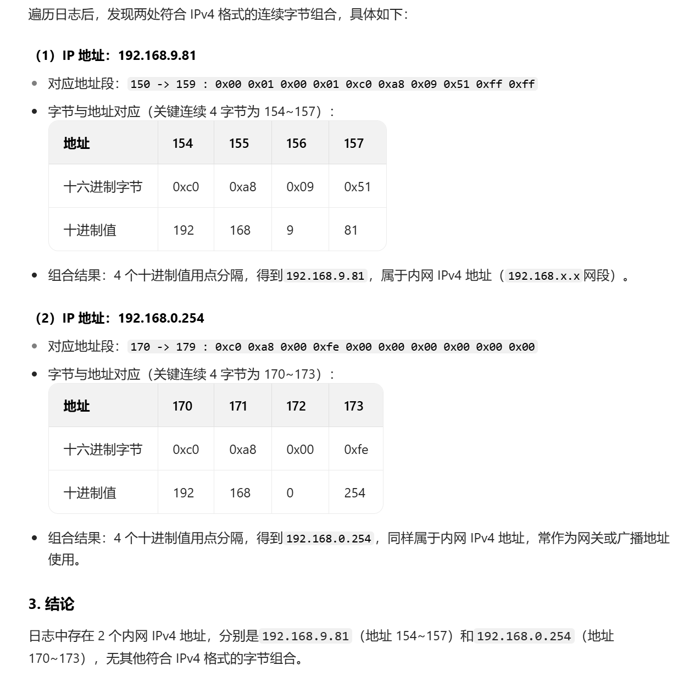
87 | 四房儿童房实际温度 | ℃ | 782 | 16 | 0.1 | 1 | 1562 | DBD
 |  |  |  |  |  |  | 1564 | DBW
88 | 四房儿童房相对湿度 | % | 784 | 16 | 0.1 | 1 | 1566 | 废
 |  |  |  |  |  |  | 1568 | DBW
89 | 四房儿童房设定温度（设置） | ℃ | 788 | 16 | 0.1 | 1 | 1574 | DBD
 |  |  |  |  |  |  | 1576 | DBW
90 | 四房儿童房NTC温度传感器元件温度 | ℃ | 783 |  | 0.1 |  | 1564 | 废
 |  |  |  |  |  |  | 1566 | DBW | DBW数据，读取后系数乘以0.1就为温度
91 | 四房儿童房面板露点温度设置 | ℃ | 785 |  | 0.1 |  | 1568 | 废
 |  |  |  |  |  |  | 1570 | DBW | DBW数据，读取后系数乘以0.1就为温度
92 | 四房儿童房面板内置温度传感器故障 |  | 793 |  |  |  | 1584
 |  |  |  |  |  |  | 1586 | DBW
93 | 四房儿童房面板湿度传感器故障 |  | 794 |  |  |  | 1586
 |  |  |  |  |  |  | 1588 | DBW
94 | 四房儿童房面板外置温度传感器故障 |  | 795 |  |  |  | 1588
 |  |  |  |  |  |  | 1590 | DBW
95 | 四房儿童房面板凝露提醒 |  | 796 |  |  |  | 1590
 |  |  |  |  |  |  | 1592 | DBW
96 | 四房儿童房面板通讯故障 |  | 799 |  |  |  | 1596
 |  |  |  |  |  |  | 1598 | DBW | 故障码799-1
 | PLCIP地址1 |  | 77 | 16 | 1 | 0 | 154 | DBW | 读十六进制154、155、156、157
 | PLCIP地址2 |  | 78 | 16 | 1 | 0 | 156 | DBW
 | PLC子网掩码1 |  | 79 | 16 | 1 | 0 | 158
 | PLC子网掩码2 |  | 80 | 16 | 1 | 0 | 160
 | PLCIP地址确认 |  | 81 | 16 | 1 | 0 | 162
 | PLC默认网关IP地址1 |  | 85 | 16 | 1 | 0 | 170
 | PLC默认网关IP地址2 |  | 86 | 16 | 1 | 0 | 172 | 192 | 读十六进制170、172、173、174
 |  |  |  |  |  |  | 173 | 168
 |  |  |  |  |  |  | 174 | 0
 |  |  |  |  |  |  | 175 | 254

